PDES-IP65
 Техническое описание преобразователя частоты Aikon http://aikonrussia.ru

 | Модель | PD ES02D2K-4T-IP65
 | Наименование компании
 | Дата
 | e-mail
 | Телефон
 | Факс

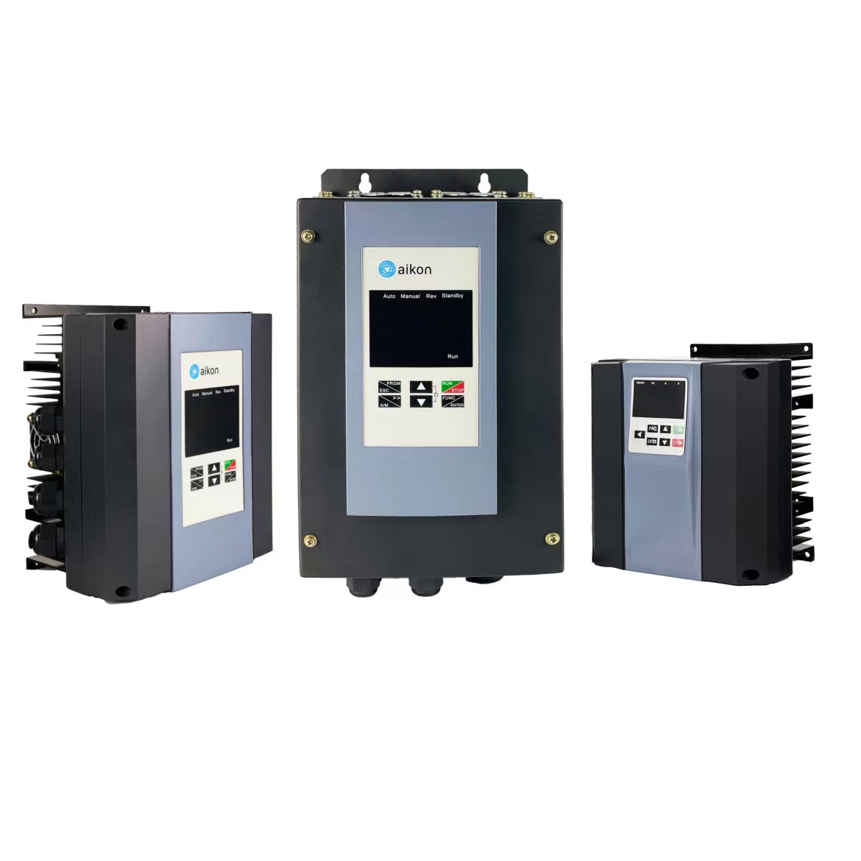

Техническое описание преобразователя частоты Aikon http://aikonrussia.ru
Модель | PD ES02D2K-4T-IP65 | Количество: | -
Наименование компании | - | Конечный получатель: | -
Номинальные характеристики |  | Общие технические характеристики
Входные |  | Коэффициент мощности | 95%
Число фаз | AC 3PH | Тип управления двигателем | Скалярное V/F-регулирование , Векторное управление в разомкнутом контуре (SVC), Векторное управление в замкнутом контуре (FVC)
Номинальныя мощность (кВт) | 2.2 | Эффективность | 98%
Напряжение питания (В) | 360~460 | Уровень шума (1м) | 50 Дб
Частота питающей сети (Гц) | 47~63 | Потеря мощности (кВт) | 0.044
Номинальный входной ток, А | 5.8 | Диапазон регулировки частоты, Гц | 1:100(SVC) 1:1000(FVC )
Коэффициент мощности | 95% | Точность регулирования | ±0.5%( SVC) ±0. 02%( FVC)
Выходные |  | Скаларное управление V/F | Прямая линия V/F; многоточечная кривая V/F; квадратичная кривая V/F , Разделение V/F
Число фаз | AC 3PH | Пусковой момент | 0.5Hz/100 %
Номинальныя мощность (кВт) | 2.2 | Форсирование момента | Автоматическое форсирование; 0,1-30% для ручного форсирования
Диапазон напряжения, (В) | 0~460 | Торможение постоянным током | Поддерживает запуск и остановку тормоза постоянного тока
Выходная частота (Гц) | 0~600 | Способ управления | С панели управления , с помощью терминальных входов, управление по протоколу связи
Номинальный выходной ток, А | 5
Коэффициент мощности | 0.95 | Управление по времени | Диапазон времени: от 0,0 до 6500,0 минут
Входные и выходные характеристики: 1~ 220В±15%, 3~ 220В±15 %, 3AC 380В±15%, 3~ 660В±10 %, 3AC 1140В±15 % |  | Перегрузочная способность | 120% от номинального тока в течении 60 с, 150% от номинального тока в течении 3 с
Входные терминалы | 1. 4 программируемых дискретных входа, 2. аналоговый вход напряжения 0~10В DC или токовый 0…20 мА | Выходные терминалы | 1. 4 релейный выхода 2. 1 аналоговый выход: напряжения 0~10В DC или токовый 0…20 мА
Общая шина постоянного тока: функция общей шины постоянного тока: несколько преобразователей частоты могут использовать одну общую шину постоянного тока
Тип разгона/торможения: Линейный разгон/торможение, S-образный разгон/торможение, Четыре группы времени разгона/торможения с диапазоном 0-6500 с.
Техническое описание преобразователя частоты Aikon http://aikonrussia.ru
Model | PD ES02D2K-4T-IP65 | Количество: | -
Наименование компании | - | Конечный получатель: | -
Механические характеристики |  | Характеристики окружающей среды
Степень защиты | IP65 | Охлаждение | Принудительное воздушное охлаждение
Масса (кг) | 1.7 | Влажность | не более 90% RH (без образования конденсата)
Габаритный Размер A (мм) | 165 | Рабочая температура | -10 ~+40℃
Габаритный Размер H (мм) | 195 | Температура хранения | -20 ~+60℃
Габаритный Размер D (мм) | 130 | Вибрация | до 20Гц 9.8м/с(1G), После 20Гц 5.88м/с (0.6G )
Установочный размер W (мм) | 105 | Высота над уровнем моря | до 1000 м
Установочный размер B (мм) | 178 | Стандарт качества | CE/ISO9001
Установочный размер d (мм) | 4 | Примечание
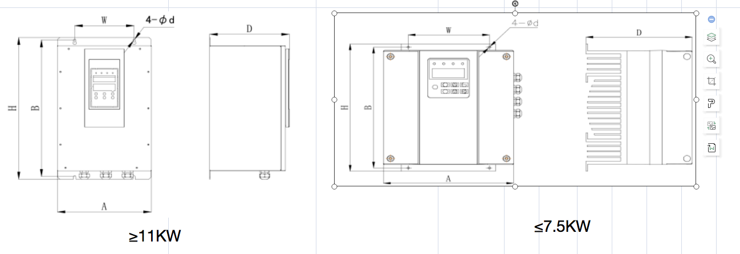 Для моделей свыше 160 кВт пожалуйста уточняйте информацию у поставщиков

Специальные функции для управления насосами
1. Управление несколькими насосами ( до шести насосов в в одной системе)
2. Постоянное давления (поддержание стабильного давления в трубопроводной сети)
3. Аварийный ручной запуск
4. Запуск/остановка основных насосов, запуск/остановка тезервных насосов
5. Защита обмоток двигателя от перегрева (датчики PTC)
6. Дифференциальное управление давлением/температурой (широко используется в системах отопление, вентиляции и кондиционирования)
7. Защита от сухого хода (защита уплотнений насоса)
8. Защита от обрыва фазы,защита от перегрузки (защита электродвигателя), защита от низкого/высокого напряжения
9. Плавный пуск и остановка
10 Защита от перелива

PDES-IP20
Техническое описание преобразователя частоты Aikon http://aikonrussia.ru

 | Модель | PD ES0045D-4T
 | Наименование компании
 | Дата
 | e-mail
 | Телефон
 | Факс

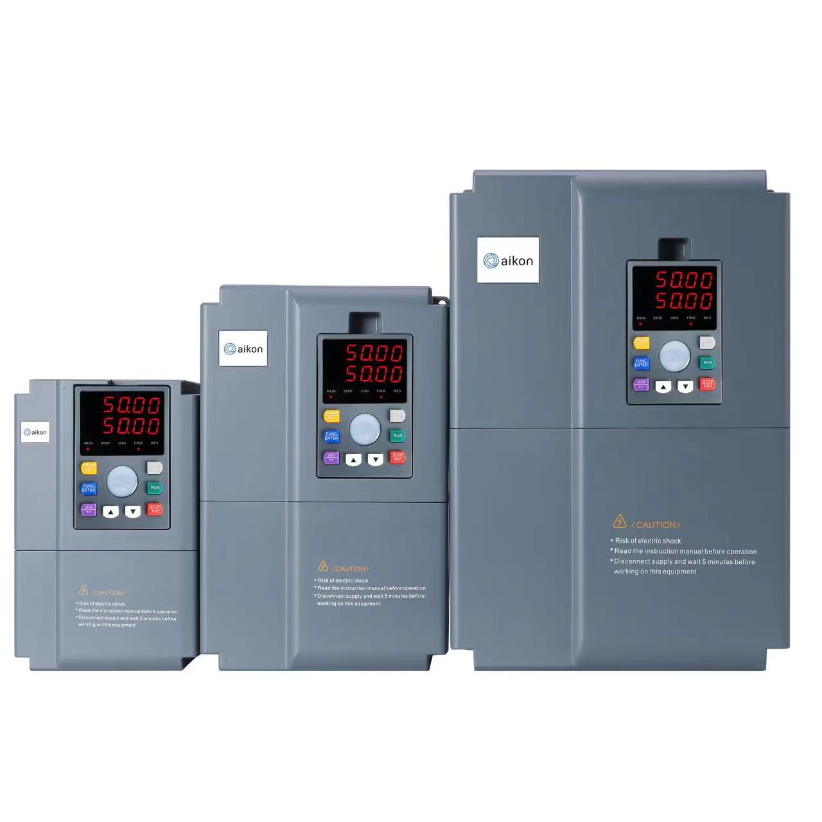

Техническое описание преобразователя частоты Aikon http://aikonrussia.ru
Модель | PD ES0045D-4T | Количество: | -
Наименование компании | - | Конечный получатель: | -
Номинальные характеристики |  | Общие технические характеристики
Входные |  | Коэффициент мощности | 95%
Число фаз | AC 3PH | Тип управления двигателем | Скалярное V/F-регулирование , Векторное управление в разомкнутом контуре (SVC), Векторное управление в замкнутом контуре (FVC)
Номинальныя мощность (кВт) | 45 | Эффективность | 98%
Напряжение питания (В) | 360~460 | Уровень шума (1м) | 45Дб
Частота питающей сети (Гц) | 47~63 | Потеря мощности (кВт) | 0.9
Номинальный входной ток, А | 92 | Диапазон регулировки частоты, Гц | 1:100(SVC) 1:1000(FVC )
Коэффициент мощности | 95% | Точность регулирования | ±0.5%( SVC) ±0. 02%( FVC)
Выходные |  | Скаларное управление V/F | Прямая линия V/F; многоточечная кривая V/F; квадратичная кривая V/F , Разделение V/F
Число фаз | AC 3PH | Пусковой момент | 0.5Hz/100 %
Номинальныя мощность (кВт) | 45 | Форсирование момента | Автоматическое форсирование; 0,1-30% для ручного форсирования
Диапазон напряжения, (В) | 0~460 | Торможение постоянным током | Поддерживает запуск и остановку тормоза постоянного тока
Выходная частота (Гц) | 0~600 | Способ управления | С панели управления , с помощью терминальных входов, управление по протоколу связи
Номинальный выходной ток, А | 80
Коэффициент мощности | 0.95 | Управление по времени | Диапазон времени: от 0,0 до 6500,0 минут
Входные и выходные характеристики: 1~ 220В±15%, 3~ 220В±15 %, 3AC 380В±15%, 3~ 660В±10 %, 3AC 1140В±15 % |  | Перегрузочная способность | 120% от номинального тока в течении 60 с, 150% от номинального тока в течении 3 с
Входные терминалы | 1. 4 программируемых дискретных входа, 2. аналоговый вход напряжения 0~10В DC или токовый 0…20 мА | Выходные терминалы | 1. 4 релейный выхода 2. 1 аналоговый выход: напряжения 0~10В DC или токовый 0…20 мА
Общая шина постоянного тока: функция общей шины постоянного тока: несколько преобразователей частоты могут использовать одну общую шину постоянного тока
Тип разгона/торможения: Линейный разгон/торможение, S-образный разгон/торможение, Четыре группы времени разгона/торможения с диапазоном 0-6500 с.
Техническое описание преобразователя частоты Aikon http://aikonrussia.ru
Модель | PD ES0045D-4T | Количество: | -
Наименование компании | - | Конечный получатель: | -
Механические характеристики |  | Характеристики окружающей среды
Степень защиты | IP20 | Охлаждение | Принудительное воздушное охлаждение
Масса (кг) | 12 | Влажность | не более 90% RH (без образования конденсата)
Габаритный Размер A (мм) | 220 | Рабочая температура | -10 ~+40℃
Габаритный Размер H (мм) | 411 | Температура хранения | -20 ~+60℃
Габаритный Размер D (мм) | 238 | Вибрация | до 20Гц 9.8м/с(1G), После 20Гц 5.88м/с (0.6G )
Установочный размер W (мм) | 160 | Высота над уровнем моря | до 1000 м
Установочный размер B (мм) | 397 | Стандарт качества | CE/ISO9001
Установочный размер d (мм) | 7 | Примечание
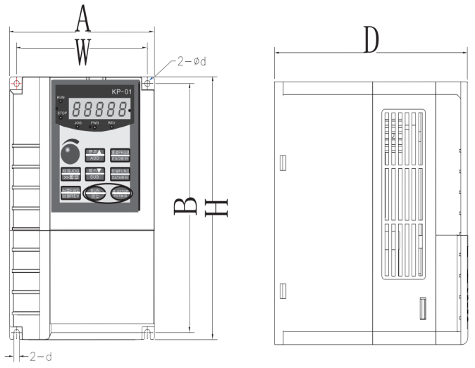 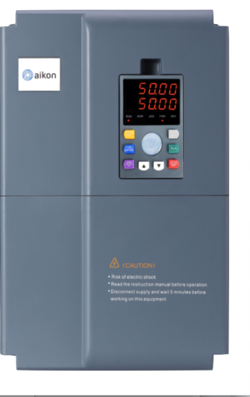

Специальные функции для управления насосами
1. Управление несколькими насосами ( до шести насосов в в одной системе)
2. Постоянное давления (поддержание стабильного давления в трубопроводной сети)
3. Аварийный ручной запуск
4. Запуск/остановка основных насосов, запуск/остановка тезервных насосов
5. Защита обмоток двигателя от перегрева (датчики PTC)
6. Дифференциальное управление давлением/температурой (широко используется в системах отопление, вентиляции и кондиционирования)
7. Защита от сухого хода (защита уплотнений насоса)
8. Защита от обрыва фазы,защита от перегрузки (защита электродвигателя), защита от низкого/высокого напряжения
9. Плавный пуск и остановка
10 Защита от перелива

